信用交易
融资融券市场交易数据统计(2023-01-16)

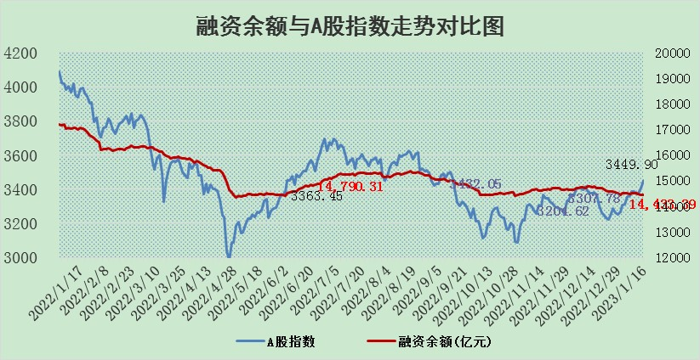
标的证券 | 融资融券余额（亿元） | 融资余额（亿元） | 融券余额（亿元） | 融资买入额（亿元） | 融资融券规模变化（亿元） | 融资余额增幅(‰) | 融券余额增幅(%)
统计数据 | 15,394.10 | 14,433.39 | 960.72 | 689.35 | 3.74 | 0.19 | 0.10

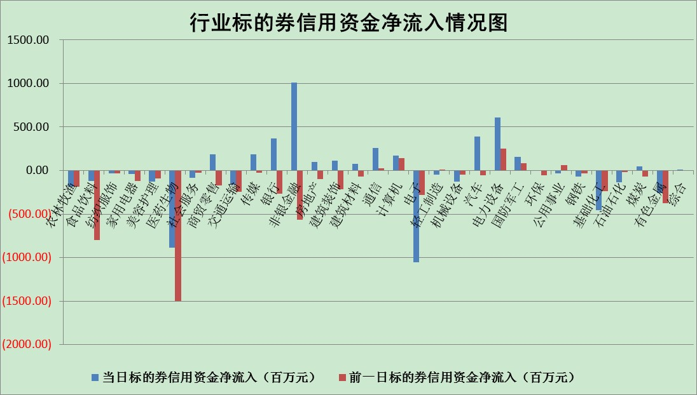

标的基金代码 | 标的基金简称 | 融资余额/市值(%) | 融资余额增幅(%) | 融资买入额/成交金额(%) | （融资余额净增额-融券余额净增额）/市值(‱) | 融券余额降幅(%) | ABS[（融资余额净增额-融券余额净增额）/市值净增额-1](%)
159902 | 华夏中小板ETF | 0.00 | 0.00 | 0.00 | 0.00 | 0.00 | 100.00
159915 | 易方达创业板ETF | 1.65 | 0.18 | 285.89 | -0.30 | -6.07 | 100.16
159919 | 嘉实沪深300ETF | 4.35 | 2.57 | 4.52 | 12.00 | 6.40 | 91.72
159920 | 华夏恒生ETF | 72.22 | -0.19 | 3.33 | -14.06 | -0.80 | 87.27
159922 | 嘉实中证500ETF | 0.39 | 11.14 | 270.61 | 11.66 | 2.05 | 86.00
159925 | 南方沪深300ETF | 0.01 | -9.07 | 0.02 | -0.08 | 0.00 | 100.05
159928 | 消费ETF | 0.68 | -0.76 | 3.87 | -0.19 | 1.93 | 100.10
159934 | 易方达黄金ETF | 471.92 | -0.04 | 34.71 | -18.21 | 0.00 | 134.75
159939 | 全指信息技术ETF | 0.67 | 2.38 | 29.21 | 2.23 | 26.92 | 98.92
159940 | 全指金融地产ETF | 0.13 | -2.54 | 0.01 | -0.35 | 0.00 | 100.34
159995 | 半导体芯片ETF | 1.81 | -8.73 | 81.16 | -16.52 | 6.71 | 105.57
159997 | 天弘中证电子ETF | 2.28 | 1.13 | 3.37 | 2.53 | -2.63 | 99.02
159998 | 天弘中证计算机主题ETF | 0.27 | 4.07 | 0.06 | 1.04 | 0.00 | 99.62
510050 | 华夏上证50ETF | 8.78 | 2.01 | 148.14 | 17.89 | 2.18 | 97.04
510180 | 华安上证180ETF | 0.45 | 1.08 | 4.99 | 0.52 | 2.87 | 99.68
510880 | 华泰柏瑞红利ETF | 0.24 | 1.59 | 0.67 | 0.31 | -82.92 | 99.91
510900 | 易方达恒生H股ETF | 103.56 | -0.31 | 7.68 | -32.11 | 0.00 | 75.43
511010 | 5年期国债ETF | 0.00 | -100.00 | 0.00 | -4651.37 | 0.00 | 58024.11
511380 | 可转债及可交换债券ETF | 9.74 | 0.45 | 1.15 | 4.40 | 0.00 | 92.91
512000 | 全指证券ETF | 6.08 | -1.95 | 13.60 | -10.34 | 4.90 | 103.36
512010 | 沪深300医药卫生ETF | 3.84 | -1.79 | 24.52 | 9.58 | 44.49 | 96.34
512070 | 沪深300非银ETF | 1.24 | -2.07 | 89.43 | -8.87 | -61.97 | 101.62
512400 | 南方中证申万有色金属ETF | 1.46 | -3.63 | 0.40 | -5.81 | -0.48 | 106.44
512580 | 广发中证环保产业ETF | 0.71 | 13.13 | 0.30 | 7.98 | -0.63 | 87.25
512660 | 国泰中证军工ETF | 3.31 | 2.21 | 19.56 | 8.45 | 2.93 | 96.62
512800 | 华宝中证银行ETF | 14.44 | 0.15 | 1.31 | 16.43 | 31.75 | 221.74
512980 | 广发中证传媒ETF | 1.23 | 0.11 | 104.88 | 0.13 | 0.00 | 99.90
515030 | 华夏中证新能源汽车ETF | 1.74 | 0.66 | 26.05 | 0.18 | -3.26 | 99.90
515050 | 华夏中证5G通信主题ETF | 1.65 | -2.34 | 56.50 | -4.23 | -3.54 | 102.28
515070 | 华夏中证人工智能ETF | 1.16 | 0.31 | 0.99 | 0.35 | 0.00 | 99.85
标的股票比较指标 |  | 融资余额/流通A股市值(%) | 融资余额增幅(%) | 融资买入额/成交金额(%) | （融资余额净增额-融券余额净增额）/流通A股市值(‱) | 融券余额降幅(%) | ABS[（融资余额净增额-融券余额净增额）/流通A股市值净增额-1](%)
前十名标的个股 |  | 仁东控股 | 联络互动 | 包钢股份 | 正强股份 | 富士莱 | 聆达股份
 |  | 数码视讯 | 诺思格 | 景兴纸业 | 楚天龙 | 汇创达 | 南新制药
 |  | 全柴动力 | 普瑞眼科 | 智洋创新 | 财富趋势 | 多瑞医药 | 新化股份
 |  | 亚通股份 | 聚辰股份 | 交运股份 | 大智慧 | 秋田微 | 隆达股份
 |  | 海兰信 | 常铝股份 | 光大银行 | 侨源股份 | 瑞联新材 | 麦迪科技
 |  | 莱茵生物 | 上海艾录 | 农业银行 | 宁波方正 | 世嘉科技 | 望变电气
 |  | 超捷股份 | 翱捷科技 | 悦达投资 | 摩恩电气 | 梅雁吉祥 | 天力锂能
 |  | 尖峰集团 | 正强股份 | 绿地控股 | 中科江南 | 三生国健 | 文灿股份
 |  | 中体产业 | 通达股份 | 东来技术 | 华兰疫苗 | 宝莫股份 | 晶澳科技
 |  | 先惠技术 | 摩恩电气 | 中航电子 | 优宁维 | 宁波建工 | 华利集团
后十名标的个股 |  | 泽达易盛 | 台华新材 | 美凯龙 | 大叶股份 | 东湖高新 | 万凯新材
 |  | 岱美股份 | 大叶股份 | 中航电测 | 赛微微电 | 摩恩电气 | 中伟股份
 |  | 飞科电器 | 赛微微电 | 泽达易盛 | 同益中 | 航天动力 | 江南奕帆
 |  | 皇马科技 | 星环科技 | 仁东控股 | 钜泉科技 | 高铁电气 | 西部超导
 |  | 中国人寿 | 兆新股份 | 东旭光电 | 鹿山新材 | 润欣科技 | 宣泰医药
 |  | 盐津铺子 | 康为世纪 | 搜于特 | 卓创资讯 | 精准信息 | 品高股份
 |  | 鸿路钢构 | 华大智造 | 紫鑫药业 | 安妮股份 | 亚光科技 | 伟思医疗 | ;
 |  | 继峰股份 | 新时达 | 赛为智能 | 腾景科技 | 金枫酒业 | 达瑞电子
 |  | 奕瑞科技 | 易成新能 | 三棵树 | 标榜股份 | 金冠电气 | 新国都
 |  | 沪农商行 | 新锐股份 | 欧派家居 | 康为世纪 | 普门科技 | 康拓医疗
说明：1.以上普通交易数据和信用交易数据皆以交易日收盘后数据为基准；2.上述标的证券总数据只计算标的证券市场总数据，不包括从标的证券中调出去标的证券数据，所以与交易所公布的总值略有不同； 3.上述行业采用申万一级行业分类；4.以上标的基金和标的个股中比较的6个指标值中：前5个（从左至右）为正向指标，值越大排名越靠前；第6个为逆向指标，值越小，排名越靠前；5.第6个指标中ABS[]表示求绝对值，其主要用于考量信用资金相对净流入对股价相对净变化的贡献程度；6.数据来源：wind，交易所。

 | 证券代码 | 新增融资余额 | 融资买入额 | 融资买入增幅前10
远大智能 | 002689 | 28175353 | 42268582 | 199%
亚太股份 | 002284 | 21555247 | 34242865 | 82%
赛诺医疗 | 688108 | 72122899 | 101076547 | 78%
湖南发展 | 000722 | 66023557 | 137112987 | 75%
柘中股份 | 002346 | 14584119 | 36845980 | 58%
国城矿业 | 000688 | 24683149 | 48240585 | 54%
兆新股份 | 002256 | 1985058 | 4066269 | 52%
凯美特气 | 002549 | 33806472 | 61340055 | 52%
华昌达 | 300278 | 13474542 | 19303225 | 48%
新华联 | 000620 | 27311937 | 39201759 | 43%

 | 证券代码 | 新增融资余额 | 融资买入额 | 融资买入增幅前10
兔宝宝 | 002043 | 73310337 | 89923983 | 334%
捷昌驱动 | 603583 | 26026415 | 31686727 | 262%
湘财股份 | 600095 | 94196837 | 132280449 | 252%
中谷物流 | 603565 | 49103883 | 60098371 | 234%
中青宝 | 300052 | 24215352 | 31377809 | 98%
顾家家居 | 603816 | 138518545 | 188424210 | 78%
喜临门 | 603008 | 31503289 | 48351944 | 77%
财信发展 | 000838 | 10831830 | 17666790 | 74%
苏州银行 | 002966 | 10578096 | 19143736 | 72%
金诚信 | 603979 | 23858538 | 36098133 | 60%

